方案预算
淳安县第一人民医院家具预算方案
序号 | 区域 | 名称 | 规格及参数 | 数量 | 单位 | 单价 | 金额 | 参考图片
1 | 会议室 | 折叠课桌 | 规格：L1200*W420*760 1、面材：采用E0级实木多层免漆板，甲醛是释放量≤0.03mg/m³； 2、封边：采用ABS封边条，甲醛释放量、可溶性重金属均不得检出； 3、胶水：采用优质环保胶黏剂； 4、架子：采用广东优质五金架。 | 20 | 张
2 |  | 介绍（主持）桌 | 规格：L1200*W420*760 1、面材：采用E0级实木多层免漆板，甲醛是释放量≤0.03mg/m³； 2、封边：采用ABS封边条，甲醛释放量、可溶性重金属均不得检出； 3、胶水：采用优质环保胶黏剂。 | 1 | 张 |  |  | 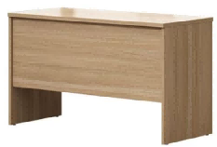
3 |  | 演讲台 | 规格：常规 1、面材：采用E0级实木多层免漆板，甲醛是释放量≤0.03mg/m³； 2、封边：采用ABS封边条，甲醛释放量、可溶性重金属均不得检出； 3、胶水：采用优质环保胶黏剂。 | 1 | 只
4 |  | 茶水柜 | 规格：L800*D400*H760 1、面材：采用E0级实木多层免漆板，甲醛是释放量≤0.03mg/m³； 2、封边：采用ABS封边条，甲醛释放量、可溶性重金属均不得检出； 3、胶水：采用优质环保胶黏剂。 | 1 | 只 |  |  | 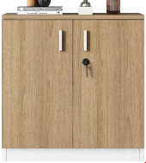
5 |  | 会议椅 | 规格：L500*D560*H840 1.面料：优质弹力布，竹节网，高分子纤维面料，耐磨，柔软舒，易打理 2.塑胶件：背框+扶手+PE 3.靠背PP链接 固定扶手 4.架子：国标1.2厚管壁(喷涂架） 5.海绵：高密度棉 6.可收纳折叠 | 36 | 把
6 |  | 茶几 | 规格：L400*W700*H450 架子采用金属脚，表面经过防锈处理；几面采用饰面免漆板。 | 5 | 只
7 | 接待室2 | 接待沙发 | 规格：L1080*W880*H880 1、面材：选用优质pu皮； 2、海绵：采用优质定型海绵。 3、粘胶剂：绿色环保胶水，无毒、无异味、黏接力强，不含对人体有害化学成分。 4、框架及脚：主体为实木框条+多层胶合板的组合内框架，无卷翘、变形、开裂，并经防腐、防蛀处理，脚采用实木脚。 | 8 | 只 |  |  | 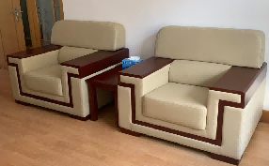
8 |  | 茶几 | 规格：L400*W700*H450 1、面材：选用优质加厚木皮，环保美观； 2、基材：选用E1级中密度纤维板； 3、油漆：采用水性环保油漆； 4、五金：选用广东优质五金配件。 | 5 | 只
9 |  | 茶水柜 | 规格：L800*D400*H760 基材采用环保中纤维密度板，环保无异味，稳固耐用；油漆采用环保水性漆，环保无异味，出厂就能用。五金采用广东优质五金配件。 | 1 | 只 |  |  | 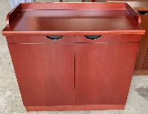
10 | 报告厅 | 扶手椅 | 规格：L690*D510（座深）*H115； 面料采用加厚优质超纤皮，柔软舒适、耐磨不脱皮；海绵采用高密度、高回弹优质海绵；优质橡木架椅架，经烘干防虫处理，不开裂不变形。 | 10 | 把 |  |  | 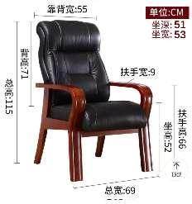
11 |  | 茶几 | 规格：L400*W600*H450 1、面材：选用优质加厚木皮，环保美观； 2、基材：选用E1级中密度纤维板； 3、油漆：采用水性环保油漆； 4、五金：选用广东优质五金配件。 | 5 | 只
12 | 皮肤科 | 诊疗桌 | 1600*1400*750/京耕 12206 | 4 | 组
13 |  | 诊疗椅 | 医生用/赫高 WS-W3-141 | 3 | 张
14 |  | 诊疗椅 | 诊间病人用/赫高 WS-W5-1572 | 8 | 张
15 |  | 治疗床 | 180*60*65 | 2 | 张
16 |  | 等候椅（9个3人位，2个两人位） | 1770*620*810/科齐/Koczi 9065s | 11 | 张
17 |  | 升降櫈 | 脚钉款 | 3 | 只
18 |  |  | 滑轮款 | 9 | 只
19 |  | 升降椅 | 患者术后冷喷/钱柜电脑椅 | 5 | 张
20 |  | 会议桌 | 3000*1200*760/致隆 ZL-MFC354 | 1 | 组
21 |  | 会议椅 | 白色带软包/励楷 PXY03 | 8 | 只
22 |  | 衣帽架 | 供患者挂衣服/索尔诺 1801Y | 8 | 个
23 |  | 更衣柜 | 950*500*1800/致隆 ZL-1844 | 2 | 组
24 |  | 鞋柜 | 24门 1800*900*350/誉卓远 YZY-GYG | 1 | 组
25 |  | 茶几 | 500*400*530/立台 | 3 | 只
 |  | 合计

